Tabelle1
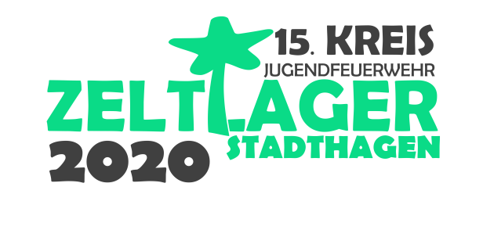
 |  |  | Jugendfeuerwehr |  |  |  |  |  | Hinweis: Die Anzahl der Betreuer/innen ist beschränkt!

 |  |  | Stadt / Samtgemeinde
 |  |  |  |  |  |  |  |  | Jugendliche |  |  |  | Betreuer/innen
 |  |  |  |  |  |  |  |  | bis einschl. 10 |  |  |  | 2
 |  |  | Landkreis |  |  |  |  |  | 11 bis einschl. 20 |  |  |  | 3
 |  |  |  |  |  |  |  |  | 21 bis einschl. 30 |  |  |  | 4

 | Vollständig ausfüllen! |  |  |  |  |  |  | Zutreffendes aus dem Menü auswählen!
Nr. | Name | Vorname | Straße | Hausnr. | PLZ | Ort | Geburtstag | Status (Jugendliche(r)/Betreuer(in)) | Geschlecht (m/w/d) | Sonderernährung | JuLeiCa | Arbeitgeberbescheinigung | Patientenfragebogen | nicht Feuerwehr | unter 10 Jahre (Betreuerkind) | unter 10 Jahre (JF-Kind)
Betreuer

Jugendliche

Die Gesamtzahl der Teilnehmer/innen muss mit der Anzahl der gemeldeten Jugendlichen und Betreuern/innen im Dokument "Anmeldung Jugendfeuerwehr" übereinstimmen.
Bei Veränderungen ist eine aktualisierte Version dieser Teilnehmerliste an die Geschäftsstelle der Kreis-Jugendfeuerwehr Schaumburg e. V. zu schicken.
Überschüssige Betreuer/innen (siehe Schlüssel oben rechts) sind NICHT in dieser Teilnehmerliste aufzuführen, sondern durch den Anmeldebogen für überschüssige Betreuer/innen.

